graphique chapeau
Hausse du prix du panier {alimentation+transport+logement} en fonction de la distance au centre de la zone d'emploi
 | Hausse en % du coût du panier | Hausse en % du revenu 2017
commune-centre | 13.6% | 6.2%
inférieur à 10 km | 15.7% | 6.6%
de 10 à 20 km | 16.9% | 7.3%
de 20 à 30 km | 17.1% | 7.1%
supérieur à 30 km | 17.4% | 7.9%

graphique 1
 | Pain et produits à base de céréales (yc pâtisserie, riz, pâtes) | viande | poissons et fruits de mer | Lait, fromages et œufs | huiles et graisses | fruits | légumes | Sucre, confiture, miel, chocolat, glaces et confiserie | Café, thé et boissons non alcoolisées | autres produits alimentaires
2017-07 | 100 | 100 | 100 | 100 | 100 | 100 | 100 | 100 | 100 | 100
2017-08 | 100.08976661 | 100.46237088 | 101.75276753 | 100.33299697 | 100.96805421 | 99.473540891 | 98.364767255 | 99.861276258 | 100.11976048 | 99.928183031
2017-09 | 100.24935169 | 100.18691589 | 100.39667897 | 100.50454087 | 101.49080348 | 98.502314605 | 99.317817014 | 99.900911613 | 100.01996008 | 99.54857905
2017-10 | 100.08976661 | 100.21642892 | 100.05535055 | 100.57517659 | 102.642788 | 99.110465644 | 103.3005618 | 99.722552517 | 99.920159681 | 99.569098184
2017-11 | 100.22940355 | 100.57058534 | 100.61808118 | 100.87790111 | 103.678606 | 98.892620496 | 101.94622793 | 100.03963535 | 99.900199601 | 99.517800349
2017-12 | 100.36904049 | 100.48204624 | 100.2398524 | 100.96871847 | 104.31752178 | 98.15739312 | 102.72873194 | 99.930638129 | 99.97005988 | 99.528059916
2018-01 | 100.4588071 | 100.31480571 | 102.74907749 | 100.95862765 | 104.15295257 | 97.213397477 | 105.07624398 | 100 | 100 | 99.507540782
2018-02 | 100.37901456 | 100.65912445 | 99.963099631 | 101.07971746 | 104.19167473 | 98.148316239 | 103.73194222 | 99.752279033 | 99.97005988 | 99.589617318
2018-03 | 100.51865151 | 100.79685194 | 100.06457565 | 101.32189707 | 104.43368829 | 100.3358446 | 104.88563403 | 99.77209671 | 99.900199601 | 99.620396019
2018-04 | 100.58846998 | 100.75750123 | 100.2398524 | 101.58425832 | 105.82768635 | 100.79876554 | 104.36396469 | 99.811732065 | 100.02994012 | 99.610136452
2018-05 | 100.87771793 | 101.09198229 | 101.35608856 | 101.75580222 | 106.94094869 | 109.49441772 | 105.01605136 | 99.752279033 | 100.26946108 | 99.240792039
2018-06 | 101.15699182 | 101.13133301 | 102.1402214 | 101.86680121 | 107.34753146 | 108.56857584 | 102.929374 | 99.573919937 | 100.26946108 | 99.158715502
2018-07 | 101.3165769 | 101.2690605 | 102.60147601 | 101.9778002 | 108.06389158 | 106.8984297 | 103.86235955 | 99.742370194 | 100.61876248 | 98.984302862
2018-08 | 101.53600638 | 101.65272996 | 103.92066421 | 102.35116044 | 108.69312682 | 105.91812653 | 103.79213483 | 100.06936187 | 101.44710579 | 99.281830307
2018-09 | 101.52603232 | 101.39695032 | 103.00738007 | 102.29061554 | 108.57696031 | 105.05582282 | 111.11556982 | 100.03963535 | 101.63672655 | 99.384425977
2018-10 | 101.54598045 | 101.29857354 | 103.26568266 | 102.43188698 | 108.73184898 | 103.42198421 | 110.14245586 | 100.22790329 | 101.85628743 | 99.179234636
2018-11 | 101.64572113 | 101.70191835 | 102.82287823 | 102.66397578 | 109.33204259 | 102.27829718 | 107.26324238 | 100.29726516 | 102.0259481 | 99.569098184
2018-12 | 101.81528027 | 101.80029513 | 103.28413284 | 103.00706357 | 110.40658277 | 101.9787601 | 111.59711075 | 100.50535077 | 102.10578842 | 99.610136452
2019-01 | 102.06463196 | 101.92818495 | 106.52214022 | 103.04742684 | 111.18102614 | 100.34492148 | 115.38924559 | 100.67380103 | 102.2754491 | 99.558838617
2019-02 | 102.31398364 | 102.54795868 | 102.96125461 | 103.32996973 | 111.95546951 | 100.60815104 | 114.82744783 | 100.96115735 | 102.71457086 | 99.928183031
2019-03 | 102.54338719 | 102.52828333 | 103.57933579 | 103.74369324 | 112.28460794 | 101.5430698 | 110.18258427 | 101.03051922 | 102.85429142 | 99.928183031
2019-04 | 102.72292041 | 102.51844565 | 103.76383764 | 104.31886983 | 112.60406583 | 101.30707089 | 109.48033708 | 101.18906064 | 103.05389222 | 100.0923361
2019-05 | 102.74286854 | 103.03000492 | 105.25830258 | 104.71241171 | 112.76863504 | 106.85304529 | 110.11235955 | 101.26833135 | 103.14371257 | 100.35908485
2019-06 | 102.86255735 | 103.42351205 | 104.97232472 | 104.79313824 | 112.76863504 | 105.51874376 | 111.09550562 | 101.28814903 | 103.10379242 | 100.65661229
2019-07 | 102.75284261 | 103.80718151 | 105.43357934 | 104.98486377 | 112.70087125 | 106.54443133 | 114.87760835 | 101.21878716 | 102.96407186 | 100.97465887
2019-08 | 102.88250549 | 104.71224791 | 106.7896679 | 105.09586276 | 112.56534366 | 106.99827539 | 116.33226324 | 101.37732858 | 103.06387226 | 100.91310147
2019-09 | 102.77279074 | 104.50565667 | 105.69188192 | 104.85368315 | 112.3910939 | 103.80321322 | 114.86757624 | 101.31787554 | 102.94411178 | 100.94388017
2019-10 | 102.86255735 | 104.54500738 | 105.07380074 | 104.80322906 | 112.59438529 | 104.19351911 | 109.9217496 | 101.30796671 | 102.95409182 | 100.995178
2019-11 | 102.84260922 | 105.18445647 | 105.32287823 | 104.97477296 | 112.72023233 | 103.46736861 | 109.74117175 | 101.37732858 | 102.8742515 | 101.22088848
2019-12 | 102.93237582 | 105.78455485 | 105.68265683 | 104.93440969 | 112.83639884 | 103.60352183 | 113.83426966 | 101.54577883 | 103.08383234 | 101.45685852
2020-01 | 102.90245362 | 106.00098377 | 110.69188192 | 104.79313824 | 112.642788 | 103.25860034 | 116.02126806 | 101.27824019 | 102.99401198 | 101.04647584
2020-02 | 102.88250549 | 106.0304968 | 106.55904059 | 104.63168517 | 112.60406583 | 103.79413633 | 116.9040931 | 101.228696 | 102.95409182 | 101.08751411
2020-03 | 103.02214243 | 106.26660108 | 107.47232472 | 104.73259334 | 112.69119071 | 106.14504856 | 113.33266453 | 101.25842251 | 102.95409182 | 101.00543757
2020-04 | 104.60801915 | 106.60108214 | 113.29335793 | 104.34914228 | 112.28460794 | 110.73795044 | 126.62520064 | 101.10978993 | 102.71457086 | 100.38986355
2020-05 | 104.01954917 | 107.06345303 | 110.39667897 | 104.40968718 | 112.31364956 | 123.60896796 | 123.99678973 | 100.91161316 | 102.76447106 | 100.94388017
2020-06 | 103.69040495 | 107.05361535 | 109.39114391 | 104.11705348 | 112.81703775 | 118.59852955 | 119.37199037 | 101.15933413 | 102.76447106 | 101.11829281
2020-07 | 103.39118292 | 106.43384161 | 105.89483395 | 104.79313824 | 112.96224589 | 114.06008895 | 113.72391653 | 101.04042806 | 103.00399202 | 101.35426285
2020-08 | 103.33133852 | 106.79783571 | 106.86346863 | 104.8839556 | 113.02032914 | 115.1946991 | 113.6035313 | 101.26833135 | 103.14371257 | 101.56971376
2020-09 | 103.14183124 | 106.50270536 | 106.11623616 | 104.66195762 | 112.66214908 | 111.86348371 | 113.29253612 | 100.65398335 | 102.76447106 | 101.15933108
2020-10 | 103.05206463 | 106.31578947 | 105.40590406 | 104.50050454 | 112.66214908 | 112.17209767 | 116.44261637 | 100.67380103 | 102.69461078 | 101.04647584
2020-11 | 103.08198683 | 106.6207575 | 107.65682657 | 105.12613522 | 112.51694095 | 112.62594173 | 120.214687 | 100.80261593 | 102.83433134 | 101.19010978
2020-12 | 103.16177937 | 106.69945893 | 108.54243542 | 104.63168517 | 112.55566312 | 113.42470727 | 115.37921348 | 100.96115735 | 102.48502994 | 101.32348415
2021-01 | 103.22162378 | 106.60108214 | 108.46863469 | 104.79313824 | 112.65246854 | 110.19333757 | 120.80658106 | 100.90170432 | 102.90419162 | 101.20036934
2021-02 | 103.30141632 | 106.96507624 | 106.56826568 | 104.67204844 | 112.51694095 | 111.25533267 | 117.90730337 | 100.72334522 | 102.98403194 | 101.03621627
2021-03 | 103.58069021 | 106.86669946 | 106.29151292 | 104.93440969 | 112.69119071 | 112.47163475 | 116.84390048 | 100.97106619 | 103.01397206 | 101.26192675
2021-04 | 103.71035308 | 107.08312838 | 108.15498155 | 104.91422805 | 112.69119071 | 113.3157847 | 120.97712681 | 100.95124851 | 103.09381238 | 101.34400328
2021-05 | 103.82006782 | 107.14215445 | 109.10516605 | 104.76286579 | 112.34269119 | 124.17173459 | 119.27166934 | 100.84225129 | 102.81437126 | 101.33374372
2021-06 | 103.550768 | 107.65371372 | 107.67527675 | 104.67204844 | 112.99128751 | 118.87083598 | 115.04815409 | 100.78279826 | 103.00399202 | 101.27218631
2021-07 | 103.71035308 | 107.6635514 | 108.56088561 | 104.91422805 | 112.69119071 | 117.15530544 | 116.61316212 | 100.83234245 | 102.8742515 | 101.21062891
2021-08 | 103.90983443 | 107.94884407 | 110.11070111 | 104.87386478 | 112.63310745 | 119.35191068 | 120.66613162 | 100.83234245 | 102.95409182 | 101.12855238
2021-09 | 103.78017155 | 107.65371372 | 108.66236162 | 104.60141271 | 112.42013553 | 116.87392212 | 116.9241573 | 100.21799445 | 102.50499002 | 100.67713143
2021-10 | 103.95970477 | 107.78160354 | 109.67712177 | 104.61150353 | 112.65246854 | 116.4019243 | 114.21548957 | 100.06936187 | 102.54491018 | 100.68739099
2021-11 | 104.46838221 | 108.08657157 | 110.07380074 | 104.95459132 | 113.02032914 | 116.89207588 | 115.04815409 | 100.4855331 | 102.84431138 | 100.8412845
2021-12 | 104.96708558 | 108.51942941 | 110.49815498 | 105.32795156 | 113.3785092 | 116.09331034 | 118.67977528 | 100.75307174 | 103.14371257 | 101.32348415
2022-01 | 105.74506284 | 108.69650762 | 113.3302583 | 105.3481332 | 114.13359148 | 115.46700554 | 122.19101124 | 100.88188664 | 103.21357285 | 101.00543757
2022-02 | 106.11410333 | 109.34579439 | 112.18634686 | 105.49949546 | 115.22749274 | 116.09331034 | 122.56219904 | 101.27824019 | 103.52295409 | 101.65179029
2022-03 | 107.02174347 | 110.05410723 | 114.5202952 | 106.73057518 | 117.58954501 | 118.38976128 | 122.87319422 | 101.9718589 | 104.28143713 | 102.34944085
2022-04 | 107.91940954 | 111.59862273 | 115.30442804 | 108.41574168 | 120.83252662 | 117.68176455 | 129.07303371 | 102.97265161 | 106.11776447 | 103.45747409
2022-05 | 109.52523439 | 113.73339892 | 117.86900369 | 109.78809284 | 128.10261375 | 123.18235454 | 122.4317817 | 103.75544986 | 107.14570858 | 104.66810301
2022-06 | 110.46279673 | 115.39596655 | 119.10516605 | 110.93844601 | 133.06873185 | 122.41989652 | 122.47191011 | 104.3301625 | 107.95409182 | 105.28367703
2022-07 | 111.64971075 | 117.14707329 | 120.4797048 | 113.42078708 | 136.6214908 | 120.41390578 | 122.58226324 | 105.18232263 | 109.16167665 | 106.67897815
2022-08 | 113.44504289 | 119.06542056 | 122.81365314 | 116.629667 | 140.02904163 | 123.55450667 | 124.2676565 | 106.43083631 | 110.35928144 | 108.17687494
2022-09 | 114.13325354 | 119.60649287 | 122.25092251 | 118.05247225 | 141.81994192 | 124.48034855 | 131.9823435 | 106.92627824 | 110.78842315 | 109.10023597
2022-10 | 115.70915619 | 121.23954747 | 122.79520295 | 120.42381433 | 144.15295257 | 125.6149587 | 139.55658106 | 108.05588585 | 112.0259481 | 111.08033241
2022-11 | 116.86614802 | 122.97097885 | 123.67158672 | 122.13925328 | 145.30493708 | 125.94172642 | 133.99879615 | 109.27467301 | 113.42315369 | 112.5474505
2022-12 | 117.75384002 | 123.75799311 | 124.66789668 | 123.50151362 | 146.5053243 | 123.61804484 | 133.84831461 | 110.33491875 | 114.24151697 | 113.32717759

graphique 2
 | Loyers | Fournitures pour travaux d'entretien et de réparation | Services d'entretien et de réparation | Alimentation en eau et services divers liés au logement | Charges d'entretien dans les immeubles collectifs | Électricité | Gaz naturel et gaz de ville | Hydrocarbures liquéfiés (butane, propane, etc.) | Combustibles liquides (fuel/mazout) | Combustibles solides (bois, granulés...) | Énergie thermique | Assurance habitation
2017-07 | 100 | 100 | 100 | 100 | 100 | 100 | 100 | 100 | 100 | 100 | 100 | 100
2017-08 | 100.01989852 | 100.059994 | 100.06795457 | 100.03904725 | 100 | 101.49616244 | 99.268817204 | 99.980172499 | 101.7829377 | 100.40735221 | 99.305745866 | 100
2017-09 | 100.03979704 | 100.049995 | 100.19415591 | 100.06833268 | 100 | 101.49616244 | 99.268817204 | 99.980172499 | 105.15186068 | 101.13263785 | 98.858134649 | 100.0653046
2017-10 | 100.07959407 | 100.57994201 | 100.2038637 | 100.14642718 | 100.01962709 | 101.49616244 | 100.4516129 | 101.2392188 | 110.22079403 | 100.83457526 | 99.716817393 | 99.934695401
2017-11 | 100.10944185 | 100.65993401 | 100.40772741 | 100.15618899 | 100.01962709 | 101.49616244 | 102.7311828 | 101.4573213 | 112.05556131 | 100.49677099 | 102.07362748 | 99.981341543
2017-12 | 100.12934036 | 100.79992001 | 100.46597418 | 100.56618508 | 100.01962709 | 101.49616244 | 103.64516129 | 101.81421632 | 115.11350679 | 100.55638351 | 103.02365945 | 100.01865846
2018-01 | 100.19898518 | 100.339966 | 101.14551985 | 100.92737212 | 101.33464181 | 101.67103857 | 110.72043011 | 104.46118767 | 126.97211568 | 100 | 104.22033434 | 101.02621513
2018-02 | 100.35817332 | 101.05989401 | 101.36879915 | 101.06403749 | 101.33464181 | 102.10822889 | 111.98924731 | 104.60989392 | 124.55685705 | 100.69547938 | 105.29825523 | 100.69036291
2018-03 | 100.37807183 | 101.58984102 | 101.39792253 | 101.12260836 | 101.33464181 | 102.10822889 | 109.01075269 | 104.67929018 | 123.71721779 | 100.56631893 | 105.206906 | 100.99822745
2018-04 | 100.40791961 | 101.82981702 | 101.57266285 | 101.15189379 | 101.35426889 | 102.10822889 | 107.92473118 | 107.37583028 | 125.66601016 | 100.30799801 | 104.18379465 | 102.15505178
2018-05 | 100.48751368 | 102.14978502 | 101.63090962 | 101.17141742 | 101.35426889 | 102.10822889 | 108.29032258 | 108.0896203 | 131.92702395 | 101.19225037 | 104.63140586 | 102.25767329
2018-06 | 99.313501144 | 101.97980202 | 101.71827978 | 101.18117923 | 101.35426889 | 102.10822889 | 110.27956989 | 108.35729156 | 134.539235 | 100.57625435 | 103.55348497 | 99.589513947
2018-07 | 99.243856333 | 101.73982602 | 101.75711096 | 101.24951191 | 101.35426889 | 102.10822889 | 118.75268817 | 108.54565282 | 133.61666839 | 100.79483358 | 104.09244542 | 101.66060267
2018-08 | 99.154313004 | 101.82981702 | 101.93185128 | 101.30808278 | 101.35426889 | 101.73904595 | 118.92473118 | 108.70427283 | 133.04654297 | 100.62593145 | 104.43957249 | 101.71657804
2018-09 | 99.174211521 | 102.28977102 | 102.22308514 | 101.3276064 | 101.35426889 | 101.73904595 | 119.83870968 | 109.17021909 | 136.6331502 | 100.78489816 | 105.14296154 | 101.71657804
2018-10 | 99.283653368 | 102.52974703 | 102.34928648 | 101.33736822 | 101.35426889 | 101.73904595 | 123.27956989 | 111.75770794 | 143.71307142 | 100.61599603 | 105.58143784 | 101.71657804
2018-11 | 99.313501144 | 102.64973503 | 102.63081254 | 101.34713003 | 101.35426889 | 101.73904595 | 129.6344086 | 114.6227818 | 143.81673059 | 101.21212121 | 106.26655705 | 101.71657804
2018-12 | 99.353298179 | 102.68973103 | 102.68905931 | 101.22998829 | 101.35426889 | 101.73904595 | 126.91397849 | 114.90036681 | 137.01668913 | 101.37108793 | 111.02585183 | 101.71657804
2019-01 | 99.403044473 | 102.70972903 | 102.88321522 | 101.45450996 | 102.95387635 | 101.82648402 | 124.78494624 | 115.14821057 | 130.21664766 | 101.38102335 | 110.70612953 | 102.00578412
2019-02 | 99.92040593 | 102.48975102 | 103.17444908 | 101.4057009 | 102.97350343 | 101.82648402 | 125.31182796 | 115.19777932 | 134.80874883 | 101.77844014 | 110.14889924 | 102.00578412
2019-03 | 99.960202965 | 102.56974303 | 103.36860499 | 101.39593909 | 102.97350343 | 101.82648402 | 125.56989247 | 115.36631308 | 137.70083964 | 103.09985097 | 109.02530374 | 102.00578412
2019-04 | 100.06964481 | 102.27977202 | 103.78604019 | 101.50331902 | 102.97350343 | 101.82648402 | 123.02150538 | 115.62407059 | 137.46242355 | 102.60307998 | 108.71471636 | 102.16438101
2019-05 | 100.07959407 | 102.54974503 | 103.87341035 | 101.50331902 | 102.97350343 | 101.82648402 | 122.47311828 | 115.75294934 | 139.84658443 | 102.5633383 | 108.03873207 | 102.16438101
2019-06 | 100.11939111 | 102.15978402 | 103.96078051 | 101.47403358 | 102.97350343 | 107.87914116 | 121.90322581 | 115.76286309 | 134.29045299 | 103.77545951 | 105.07901708 | 99.057747924
2019-07 | 100.1691374 | 102.54974503 | 104.14522862 | 101.46427177 | 103.07163886 | 107.87914116 | 115.37634409 | 115.79260434 | 133.22276355 | 103.69597615 | 103.66310405 | 102.03377181
2019-08 | 100.23878221 | 102.31976802 | 104.14522862 | 101.4935572 | 103.07163886 | 109.16156611 | 115 | 115.9611381 | 132.42458795 | 104.45106806 | 103.16981822 | 102.25767329
2019-09 | 100.27857925 | 102.84971503 | 104.12581303 | 101.46427177 | 103.07163886 | 109.16156611 | 114.32258065 | 115.9413106 | 134.16606199 | 104.11326379 | 101.18753997 | 102.25767329
2019-10 | 100.35817332 | 103.41965803 | 104.82477429 | 101.46427177 | 103.07163886 | 109.16156611 | 111.75268817 | 116.73441063 | 137.23437338 | 103.59662196 | 101.39764319 | 102.34163635
2019-11 | 100.35817332 | 103.29967003 | 104.79565091 | 101.46427177 | 103.09126595 | 109.16156611 | 114.23655914 | 117.52751066 | 134.38374624 | 103.30849478 | 105.1246917 | 102.37895326
2019-12 | 100.39797035 | 103.68963104 | 104.75681973 | 101.96212417 | 103.09126595 | 109.16156611 | 114.74193548 | 117.64647566 | 137.23437338 | 104.19274714 | 105.29825523 | 103.50778991
2020-01 | 100.4576659 | 103.94960504 | 104.88302107 | 102.20616947 | 104.59273798 | 109.25871952 | 114.38709677 | 117.73569942 | 140.78988287 | 104.20268256 | 105.10642185 | 103.95559287
2020-02 | 100.44771665 | 103.60963904 | 104.90243666 | 102.22569309 | 104.59273798 | 111.70698533 | 111.41935484 | 117.77535442 | 130.53799109 | 104.73919523 | 105.66365214 | 103.92760519
2020-03 | 100.49746294 | 103.65963404 | 105.03834579 | 102.39164389 | 104.59273798 | 111.69726999 | 107.49462366 | 119.40120948 | 121.13610449 | 104.06358669 | 104.01936604 | 103.98358056
2020-04 | 100.48751368 | 103.39966003 | 104.99951461 | 102.52830925 | 104.59273798 | 111.72641601 | 103.7311828 | 120.27361951 | 109.02871359 | 109.38897168 | 102.41161962 | 104.4220543
2020-05 | 100.38802109 | 103.56964304 | 105.14513154 | 102.4795002 | 104.59273798 | 111.72641601 | 102.76344086 | 119.49043323 | 101.17134861 | 106.7858917 | 100.98657166 | 104.4220543
2020-06 | 100.41786887 | 103.86961304 | 105.40724202 | 102.50878563 | 104.59273798 | 111.76527737 | 101.3655914 | 119.28224447 | 106.67565046 | 106.37853949 | 97.360007308 | 101.25011662
2020-07 | 100.43776739 | 104.36956304 | 105.84409281 | 102.4795002 | 104.66143278 | 111.76527737 | 100.38709677 | 119.53008823 | 107.15248264 | 106.44808743 | 96.254681648 | 103.12529154
2020-08 | 100.46761516 | 103.83961604 | 105.98000194 | 102.52830925 | 104.69087341 | 113.4266006 | 101.3655914 | 119.49043323 | 105.67015653 | 106.54744163 | 95.953229195 | 101.89383338
2020-09 | 100.49746294 | 103.94960504 | 105.98970974 | 102.59664194 | 104.69087341 | 113.4266006 | 101.8172043 | 119.42103698 | 103.40002073 | 106.28912072 | 96.346030876 | 101.89383338
2020-10 | 100.55715849 | 104.56954305 | 105.98970974 | 102.63568918 | 104.69087341 | 113.28087049 | 105.83870968 | 120.095172 | 101.52378978 | 104.60009935 | 97.159039006 | 101.90316261
2020-11 | 100.59695553 | 104.08959104 | 106.2809436 | 102.69426005 | 104.69087341 | 113.28087049 | 107.32258065 | 119.73827699 | 101.92806054 | 105.85196225 | 101.94573856 | 101.90316261
2020-12 | 100.6268033 | 104.13958604 | 106.35860596 | 102.85044904 | 104.69087341 | 113.28087049 | 108.50537634 | 119.84732824 | 107.14211672 | 106.44808743 | 101.93660364 | 102.51889169
2021-01 | 100.66660034 | 104.37956204 | 107.22259975 | 103.1433034 | 105.62315996 | 113.41688526 | 109.47311828 | 120.20422326 | 114.18057427 | 105.41480378 | 102.0005481 | 104.81388189
2021-02 | 101.33320068 | 104.28957104 | 107.24201534 | 103.08473253 | 105.62315996 | 115.04906247 | 112.16129032 | 120.00594825 | 118.9903597 | 105.51415797 | 103.34338175 | 104.81388189
2021-03 | 101.36304845 | 104.71952805 | 107.27113872 | 103.17258883 | 105.62315996 | 115.07820849 | 116.83870968 | 122.6529196 | 124.48429564 | 105.64331843 | 106.00164429 | 104.55266349
2021-04 | 101.44264252 | 104.91950805 | 107.38763227 | 103.16282702 | 105.62315996 | 115.08792383 | 113.59139785 | 122.81153961 | 123.06416503 | 106.31892697 | 105.21604092 | 104.38473738
2021-05 | 101.32325142 | 105.16948305 | 107.50412581 | 103.22139789 | 105.62315996 | 115.18507724 | 114.4516129 | 122.47447209 | 125.12698248 | 106.43815201 | 105.19777108 | 104.49668812
2021-06 | 101.35309919 | 106.11938806 | 107.68857392 | 103.27020695 | 105.62315996 | 115.20450792 | 118.33333333 | 122.44473084 | 127.56297294 | 106.55737705 | 106.28482689 | 101.35273813
2021-07 | 101.41279475 | 107.21927807 | 107.97980779 | 103.28973057 | 105.62315996 | 115.25308462 | 128.25806452 | 122.82145336 | 131.19104385 | 106.21957278 | 106.71416827 | 101.79121187
2021-08 | 101.53218585 | 108.19918008 | 108.22250267 | 103.475205 | 105.62315996 | 115.87486641 | 133 | 122.92059086 | 130.28920908 | 106.82563338 | 109.56426418 | 101.79121187
2021-09 | 101.55208437 | 107.75922408 | 108.61081448 | 103.51425225 | 105.62315996 | 115.9428738 | 141.27956989 | 123.48567463 | 132.12397637 | 107.05414804 | 111.34557413 | 104.53400504
2021-10 | 101.54213511 | 108.82911709 | 108.77584701 | 103.88520109 | 107.21295388 | 116.19547265 | 158.92473118 | 123.92187965 | 146.23198922 | 105.15648286 | 118.0597424 | 104.74857729
2021-11 | 101.33320068 | 109.33906609 | 109.19328221 | 103.94377196 | 107.21295388 | 117.07956864 | 161.87096774 | 128.52185982 | 153.41556961 | 104.05365127 | 134.97761944 | 102.01511335
2021-12 | 101.38294697 | 109.7590241 | 109.25152898 | 103.93401015 | 107.21295388 | 116.83668513 | 163.7311828 | 129.69168236 | 147.11309215 | 105.68306011 | 155.11098931 | 105.77479242
2022-01 | 101.39289623 | 109.9790021 | 110.28055529 | 104.50019524 | 109.98037291 | 117.82764986 | 165.24731183 | 130.43521364 | 157.38571577 | 108.82265276 | 152.68109984 | 105.35497714
2022-02 | 101.72122177 | 110.77892211 | 110.99893214 | 104.77352597 | 109.98037291 | 120.62566793 | 164.97849462 | 131.97184495 | 170.6851871 | 111.46547442 | 162.7934594 | 105.5042448
2022-03 | 101.7610188 | 112.34876512 | 111.68818561 | 104.93947677 | 109.98037291 | 122.00524628 | 165.12903226 | 132.25934371 | 229.07639681 | 111.79334327 | 162.04439572 | 103.37718071
2022-04 | 101.84061287 | 112.85871413 | 111.75614018 | 105.06638032 | 109.98037291 | 123.05450306 | 175.33333333 | 132.60632497 | 222.52513735 | 114.02881272 | 158.33561706 | 106.90362907
2022-05 | 101.9301562 | 114.18858114 | 112.35802349 | 105.41780554 | 111.96270854 | 122.64645876 | 177.44086022 | 132.53692872 | 223.77941329 | 114.08842524 | 179.59258244 | 107.19283515
2022-06 | 101.9799025 | 115.99840016 | 112.83370547 | 105.43732917 | 111.96270854 | 123.96774507 | 176.65591398 | 133.14166749 | 242.22037939 | 117.25782414 | 176.68767699 | 105.06577106
2022-07 | 102.05949657 | 116.56834317 | 113.37734201 | 105.45685279 | 111.96270854 | 124.72554163 | 182.60215054 | 134.07356003 | 240.70695553 | 121.86785892 | 157.32164063 | 107.37941972
2022-08 | 102.16893841 | 117.95820418 | 113.67828366 | 105.85708708 | 113.57212954 | 124.84212572 | 183.43010753 | 134.50976504 | 220.21353789 | 130.32290114 | 162.34584818 | 105.91473085
2022-09 | 102.25848174 | 117.64823518 | 114.28016697 | 105.93518157 | 113.57212954 | 128.35907899 | 184.20430108 | 136.63130762 | 226.03918317 | 137.49627422 | 171.85530282 | 103.69437448
2022-10 | 102.35797433 | 118.11818818 | 114.88205029 | 106.96017181 | 113.57212954 | 126.43544156 | 212.95698925 | 137.56320016 | 243.74416917 | 156.82066567 | 185.04613136 | 103.89028827
2022-11 | 102.45746692 | 118.57814219 | 115.24123871 | 106.8723155 | 113.57212954 | 128.66025454 | 214.62365591 | 138.09854268 | 232.64227221 | 161.64927968 | 191.4679821 | 106.35320459
2022-12 | 102.55695951 | 119.18808119 | 115.56159596 | 106.89183913 | 113.57212954 | 125.39590013 | 211.67741935 | 142.82740161 | 202.68477247 | 160.79483358 | 186.92792546 | 108.68551171

graphique 3
 | Automobiles neuves | Automobiles d'occasion | Motocycles | Bicyclettes | Pièces de rechange et accessoires | Carburants et lubrifiants | Entretien et réparation de véhicules | Location de garages, de places de stationnement | Péages et parcmètres | Transport combiné (pass Navigo…) | Métro et tramway | Autobus et autocar | Taxi ou VTC | Assurances véhicules
2017-07 | 100 | 100 | 100 | 100 | 100 | 100 | 100 | 100 | 100 | 100 | 100 | 100 | 100 | 100
2017-08 | 100.04965243 | 99.920015997 | 99.825918762 | 100.07038005 | 100.20335536 | 101.59095457 | 100.32321254 | 99.482674475 | 99.540970798 | 101.13787801 | 102.53396281 | 101.46908415 | 99.545409625 | 100.01915525
2017-09 | 100.02979146 | 100.119976 | 100.23210832 | 100.04021717 | 100.63040163 | 103.6021613 | 100.5093046 | 98.818936066 | 100.17579842 | 101.43516146 | 102.7748338 | 98.521617852 | 99.031524854 | 99.91380136
2017-10 | 100.37735849 | 99.960007998 | 100.43520309 | 100.60325759 | 100.85409253 | 104.56273764 | 100.42115573 | 99.06295754 | 100.17579842 | 101.44541261 | 102.7748338 | 97.563923756 | 99.64423362 | 97.490661814
2017-11 | 100.53624628 | 99.970005999 | 100.49323017 | 100.23124874 | 101.15912557 | 107.29437663 | 100.48971596 | 99.16056613 | 100.33206368 | 101.43516146 | 102.7748338 | 98.521617852 | 99.565174424 | 97.500239441
2017-12 | 100.78450844 | 99.960007998 | 100.70599613 | 99.949728534 | 101.52516523 | 107.56453872 | 100.61704212 | 99.599804783 | 100.22463131 | 101.45566376 | 102.7748338 | 97.684797768 | 99.515762427 | 100.21070779
2018-01 | 101.16186693 | 99.930013997 | 100.87040619 | 99.617936859 | 101.83019827 | 114.87892736 | 101.45935357 | 99.033674963 | 100.31253052 | 101.38390569 | 102.7748338 | 99.479311948 | 99.930823204 | 98.237716694
2018-02 | 101.38033764 | 99.880023995 | 101.05415861 | 99.658154032 | 101.72852059 | 114.33860316 | 101.9294809 | 100.34163006 | 101.39662076 | 101.37365454 | 102.73629444 | 98.80055788 | 99.841881609 | 99.08054784
2018-03 | 101.1817279 | 100.089982 | 101.00580271 | 99.326362357 | 101.93187595 | 113.65819492 | 102.02742409 | 99.697413372 | 101.4259205 | 101.70169144 | 102.7748338 | 98.735471874 | 100.21741279 | 102.38482904
2018-04 | 101.21151936 | 100.079984 | 101.18955513 | 99.044842148 | 102.48093543 | 116.07964779 | 102.38001959 | 99.970717423 | 101.40638734 | 101.70169144 | 102.7748338 | 104.06322641 | 101.7887143 | 101.44622163
2018-05 | 102.08540218 | 100.09998 | 101.47001934 | 99.316308064 | 102.41992883 | 119.94196518 | 102.41919687 | 100.79062958 | 101.40638734 | 101.70169144 | 102.7748338 | 102.28730823 | 101.04753434 | 102.51891581
2018-06 | 101.59880834 | 100.119976 | 101.46034816 | 99.798914136 | 102.50127097 | 121.02261357 | 102.4877571 | 99.951195705 | 101.41615392 | 101.70169144 | 102.7748338 | 98.633193863 | 102.18401028 | 102.49018293
2018-07 | 102.38331678 | 100.16996601 | 101.54738878 | 98.833701991 | 101.85053381 | 119.84190514 | 102.44857982 | 102.04978038 | 101.46498682 | 101.99897488 | 102.6784854 | 102.64993026 | 102.48048226 | 102.41356192
2018-08 | 102.73088381 | 100.19996001 | 101.12185687 | 99.426905289 | 102.03355363 | 120.22213328 | 102.68364349 | 100.31234749 | 101.18175603 | 102.22450026 | 102.70738992 | 102.86378429 | 102.48048226 | 102.52849344
2018-09 | 101.90665343 | 100.25994801 | 101.51837524 | 98.994570682 | 102.81647178 | 121.86311787 | 102.72282076 | 98.984870669 | 101.6114855 | 102.41927217 | 102.7748338 | 97.266387727 | 100.87953355 | 102.52849344
2018-10 | 102.43296922 | 100.36992601 | 101.47969052 | 99.627991152 | 102.65378749 | 124.4346608 | 103.00685602 | 99.619326501 | 101.72868444 | 102.39876986 | 102.7748338 | 96.978149698 | 102.21365748 | 101.2929796
2018-11 | 102.41310824 | 100.59988002 | 101.32495164 | 99.507339634 | 102.75546518 | 120.23213928 | 103.03623898 | 99.511957052 | 101.7482176 | 102.31676064 | 102.7748338 | 98.549511855 | 101.8183615 | 101.26424672
2018-12 | 102.70109235 | 100.83983203 | 101.23791103 | 98.823647698 | 103.10116929 | 115.75945567 | 103.3986288 | 100.83943387 | 101.7482176 | 102.01947719 | 102.63031121 | 97.071129707 | 102.22353988 | 104.06091371
2019-01 | 102.60178749 | 100.87982404 | 101.47969052 | 99.33641665 | 103.18251144 | 114.27856714 | 104.27032321 | 99.043435822 | 101.86541654 | 102.16299334 | 102.63031121 | 98.707577871 | 104.28896136 | 102.61469208
2019-02 | 102.32373386 | 100.93981204 | 101.61508704 | 99.80896843 | 103.6095577 | 116.93015809 | 104.71106758 | 100.17569546 | 103.22297099 | 102.14249103 | 102.59177185 | 98.261273826 | 104.52613895 | 102.95948664
2019-03 | 102.18470705 | 100.83983203 | 101.42166344 | 100.1508144 | 103.44687341 | 119.19151491 | 105.06366308 | 100.23426061 | 103.24250415 | 102.16299334 | 102.63031121 | 97.861459786 | 104.13084297 | 105.00909875
2019-04 | 102.20456802 | 100.82983403 | 101.76982592 | 99.899457068 | 104.13828165 | 121.69301581 | 105.12242899 | 99.463152757 | 103.26203731 | 102.16299334 | 102.63031121 | 100.11157601 | 104.89178773 | 104.57810555
2019-05 | 103.11817279 | 100.82983403 | 101.65377176 | 99.819022723 | 103.50788002 | 123.02381429 | 105.31831538 | 98.857979502 | 103.26203731 | 102.16299334 | 102.63031121 | 98.874941887 | 104.83249333 | 104.48232928
2019-06 | 103.04865938 | 100.80983803 | 101.4893617 | 99.406796702 | 103.93492628 | 118.70122073 | 105.39666993 | 100.26354319 | 103.26203731 | 102.09123526 | 102.44724925 | 99.925615993 | 105.15861251 | 105.42093669
2019-07 | 101.81727905 | 100.92981404 | 101.69245648 | 98.813593404 | 103.52821556 | 118.19091455 | 105.48481881 | 101.35675939 | 103.26203731 | 102.40902101 | 102.52432797 | 103.50534635 | 105.21790691 | 105.41135907
2019-08 | 101.57894737 | 100.89982004 | 101.45067698 | 99.587773979 | 103.54855109 | 117.25035021 | 105.84720862 | 100.5954124 | 102.88114074 | 100.11276269 | 102.52432797 | 104.67689447 | 104.35813816 | 105.36347093
2019-09 | 102.40317776 | 100.85982803 | 101.41199226 | 99.416850995 | 103.74173869 | 118.24094457 | 105.89618022 | 98.643240605 | 103.26203731 | 102.59354177 | 102.63031121 | 98.512319851 | 104.87202293 | 105.27727229
2019-10 | 102.83018868 | 100.93981204 | 101.11218569 | 99.165493666 | 104.6975089 | 118.52111267 | 106.31733595 | 100.39043436 | 103.33040336 | 102.59354177 | 102.63031121 | 99.060901906 | 103.88378298 | 102.82539987
2019-11 | 102.84011917 | 100.75984803 | 101.18955513 | 99.014679268 | 104.75851551 | 118.8913348 | 106.49363369 | 99.990239141 | 103.43783573 | 103.32137365 | 104.44166105 | 103.66341237 | 103.82448859 | 102.89244325
2019-12 | 104.71698113 | 100.70985803 | 101.16054159 | 98.853810577 | 104.86019319 | 120.45227136 | 106.61116552 | 99.873108834 | 103.34016994 | 103.32137365 | 104.44166105 | 102.29660623 | 106.33461805 | 107.0395556
2020-01 | 104.5183714 | 100.65986803 | 101.08317215 | 98.622561834 | 104.23995933 | 121.20272163 | 107.47306562 | 98.448023426 | 103.37923625 | 103.34187596 | 104.44166105 | 103.40306834 | 107.224034 | 104.5972608
2020-02 | 104.39920556 | 100.60987802 | 101.09284333 | 99.024733561 | 104.36197255 | 116.51991195 | 107.85504407 | 100.15617374 | 104.13126282 | 103.37262942 | 104.44166105 | 103.06834031 | 107.26356359 | 107.97816301
2020-03 | 103.15789474 | 100.57988402 | 101.04448743 | 99.939674241 | 104.87036096 | 108.80528317 | 107.94319295 | 99.326500732 | 104.13126282 | 103.37262942 | 104.44166105 | 103.17061832 | 106.75956122 | 105.66995499
2020-04 | 103.12810328 | 100.80983803 | 101.01547389 | 99.899457068 | 104.78901881 | 101.31078647 | 107.90401567 | 98.418740849 | 103.90663151 | 94.372116863 | 104.58618364 | 98.912133891 | 105.50449649 | 108.63901925
2020-05 | 103.49553128 | 100.75984803 | 101.16054159 | 100.05027147 | 104.85002542 | 98.13888333 | 108.72673849 | 99.687652513 | 103.15460494 | 100.53305997 | 104.58618364 | 98.986517899 | 105.01037652 | 108.619864
2020-06 | 103.44587885 | 100.84983003 | 101.32495164 | 100.78423487 | 104.6975089 | 101.75105063 | 108.96180215 | 100.31234749 | 104.13126282 | 103.44438749 | 104.54764428 | 101.15295212 | 105.05978852 | 106.22545733
2020-07 | 101.74776564 | 100.92981404 | 101.40232108 | 100.93504927 | 105.09405186 | 104.26255753 | 109.4906954 | 102.32308443 | 104.15079598 | 103.4648898 | 104.55727912 | 109.58623896 | 105.70214448 | 107.38435016
2020-08 | 101.64846077 | 101.29974005 | 101.42166344 | 101.0255379 | 104.99237417 | 103.69221533 | 109.67678746 | 105.17325525 | 103.99453072 | 103.47514095 | 104.41275653 | 109.40957694 | 105.3068485 | 108.75395077
2020-09 | 102.57199603 | 101.44971006 | 101.11218569 | 100.66358335 | 105.28723945 | 102.29137482 | 109.73555338 | 102.75256223 | 105.08838754 | 103.54689903 | 104.58618364 | 104.65829847 | 105.52426129 | 106.30207834
2020-10 | 102.591857 | 101.59968006 | 101.28626692 | 101.15624372 | 104.7280122 | 102.2313388 | 109.97061704 | 102.7818448 | 104.15079598 | 103.54689903 | 104.58618364 | 104.25848443 | 106.12708766 | 106.3595441
2020-11 | 102.82025819 | 101.61967606 | 101.90522244 | 101.01548361 | 105.3990849 | 102.48148889 | 110.14691479 | 101.94241093 | 103.97499756 | 103.56740133 | 104.58618364 | 108.31241283 | 105.15861251 | 106.18714683
2020-12 | 102.94935452 | 101.62967407 | 101.72147002 | 100.46249749 | 105.02287748 | 105.38322994 | 110.19588639 | 100.10736945 | 104.06289677 | 103.56740133 | 104.58618364 | 108.51696885 | 105.61320289 | 108.7635284
2021-01 | 103.47567031 | 101.74965007 | 101.56673114 | 101.12608084 | 106.17183528 | 108.35501301 | 111.07737512 | 99.863347975 | 104.00429729 | 103.39313173 | 104.58618364 | 102.28730823 | 107.56003558 | 105.99559429
2021-02 | 103.01886792 | 101.60967806 | 101.69245648 | 101.60868691 | 106.40569395 | 111.96718031 | 111.18511263 | 102.6159102 | 104.38519387 | 103.39313173 | 104.58618364 | 105.25337053 | 107.95533155 | 106.09137056
2021-03 | 103.01886792 | 101.46970606 | 101.74081238 | 102.19183591 | 106.97508897 | 115.43926356 | 111.54750245 | 103.49438751 | 104.40472702 | 103.37262942 | 104.54764428 | 103.56113436 | 107.78733076 | 108.13140504
2021-04 | 103.23733863 | 101.18976205 | 101.90522244 | 102.91574502 | 106.81240468 | 115.19911947 | 111.26346719 | 102.80136652 | 104.42426018 | 103.39313173 | 104.58618364 | 97.20130172 | 106.09744046 | 110.62158797
2021-05 | 103.3366435 | 100.89982004 | 102.18568665 | 102.78503921 | 106.42602949 | 116.13968381 | 111.42997062 | 102.47925817 | 104.34612755 | 103.39313173 | 104.58618364 | 112.12459321 | 109.19063149 | 110.65032085
2021-06 | 103.68421053 | 100.70985803 | 102.87234043 | 103.02634225 | 106.5175394 | 117.69061437 | 111.76297747 | 103.20156174 | 108.03789433 | 103.14710405 | 104.58618364 | 107.18735472 | 111.96758573 | 109.41480701
2021-07 | 105.29294935 | 100.37992402 | 102.64990329 | 103.36818822 | 106.47686833 | 120.13207925 | 112.15475024 | 106.66666667 | 104.25822834 | 103.14710405 | 104.58618364 | 110.19060902 | 116.29607669 | 110.14270664
2021-08 | 104.1509434 | 99.940011998 | 103.33655706 | 103.49889403 | 106.25317743 | 119.92195317 | 112.15475024 | 106.77403612 | 103.87733177 | 103.3111225 | 104.58618364 | 110.59042306 | 105.67249728 | 109.85537784
2021-09 | 105.72989076 | 99.680063987 | 103.98452611 | 104.423889 | 107.35129639 | 120.80248149 | 112.49755142 | 104.8999512 | 104.95165544 | 103.09584828 | 104.58618364 | 107.08507671 | 112.77794248 | 110.40130256
2021-10 | 105.71996028 | 99.580083983 | 104.35203095 | 105.17796099 | 107.25978648 | 126.98619172 | 112.85994123 | 104.82186432 | 105.07862096 | 103.10609944 | 104.58618364 | 106.19246862 | 113.10406167 | 106.91504645
2021-11 | 106.26613704 | 99.310137972 | 104.38104449 | 105.38910115 | 107.08693442 | 128.31699019 | 113.17335945 | 103.85553929 | 105.07862096 | 103.32137365 | 104.58618364 | 117.16410972 | 111.58217215 | 109.83622258
2021-12 | 106.30585899 | 99.220155969 | 104.32301741 | 105.34888397 | 106.89374682 | 125.78547128 | 113.3986288 | 103.45534407 | 105.04932122 | 103.10609944 | 104.58618364 | 111.06462111 | 111.22640577 | 110.74609712
2022-01 | 108.65938431 | 99.300139972 | 105.58994197 | 105.91192439 | 107.64616167 | 131.88913348 | 114.7698335 | 102.68423621 | 105.12745385 | 101.7324449 | 104.58618364 | 110.004649 | 108.41980433 | 106.37869936
2022-02 | 109.05660377 | 99.710057988 | 105.81237911 | 106.76653931 | 108.51042196 | 138.63317991 | 115.30852106 | 103.24060517 | 107.07100303 | 101.78370067 | 104.58618364 | 114.56066946 | 111.43393616 | 106.54151901
2022-03 | 109.65243297 | 100.079984 | 106.57640232 | 107.88256586 | 109.13065582 | 158.20492295 | 115.85700294 | 104.27525622 | 107.13936908 | 101.05586879 | 104.48983524 | 111.18549512 | 112.4320585 | 107.95900776
2022-04 | 110.65541212 | 100.47990402 | 107.11798839 | 108.01327167 | 109.53736655 | 145.38723234 | 116.64054848 | 105.22205954 | 107.16866882 | 101.08662225 | 104.58618364 | 122.78940028 | 114.54689199 | 109.88411072
2022-05 | 111.61866931 | 100.92981404 | 107.42746615 | 108.91815805 | 110.42196238 | 150.64038423 | 117.47306562 | 105.47584187 | 107.16866882 | 101.08662225 | 104.58618364 | 119.49790795 | 116.31584149 | 110.27679341
2022-06 | 112.09533267 | 101.38972206 | 107.96905222 | 108.51598633 | 111.13370615 | 165.5693416 | 118.56023506 | 107.09614446 | 107.16866882 | 101.08662225 | 104.55727912 | 123.32868433 | 116.72101986 | 107.2215305
2022-07 | 113.12810328 | 101.88962208 | 107.74661509 | 108.29479188 | 111.10320285 | 157.69461677 | 119.48090108 | 113.06979014 | 107.16866882 | 101.2506407 | 104.58618364 | 127.30822873 | 117.27443423 | 108.12182741
2022-08 | 113.62462761 | 102.5194961 | 108.3655706 | 110.41624774 | 112.01830198 | 145.85751451 | 120.27424094 | 112.26939971 | 106.60220725 | 101.48641722 | 104.58618364 | 127.08507671 | 112.73841289 | 107.00124509
2022-09 | 113.73386296 | 102.95940812 | 108.57833656 | 110.21516187 | 113.17742755 | 132.24934961 | 120.96963761 | 108.70668619 | 107.5886317 | 101.77344951 | 104.58618364 | 115.20223152 | 115.12007115 | 105.746576
2022-10 | 114.89572989 | 103.35932813 | 109.10058027 | 110.78825659 | 114.00101678 | 141.50490294 | 121.45935357 | 108.71644705 | 107.41283328 | 101.77344951 | 104.58618364 | 114.51417945 | 118.51961656 | 104.63557131
2022-11 | 115.56107249 | 104.03919216 | 109.38104449 | 111.54232857 | 114.65175394 | 143.67620572 | 121.82174339 | 109.94631528 | 107.2663346 | 101.77344951 | 104.58618364 | 130.62761506 | 118.05514379 | 106.96293458
2022-12 | 116.05759682 | 104.65906819 | 108.63636364 | 109.65212146 | 114.73309609 | 138.24294577 | 122.2820764 | 110.75646657 | 107.27610118 | 101.77344951 | 104.58618364 | 115.58344956 | 117.59067101 | 106.95335696

graphique 4
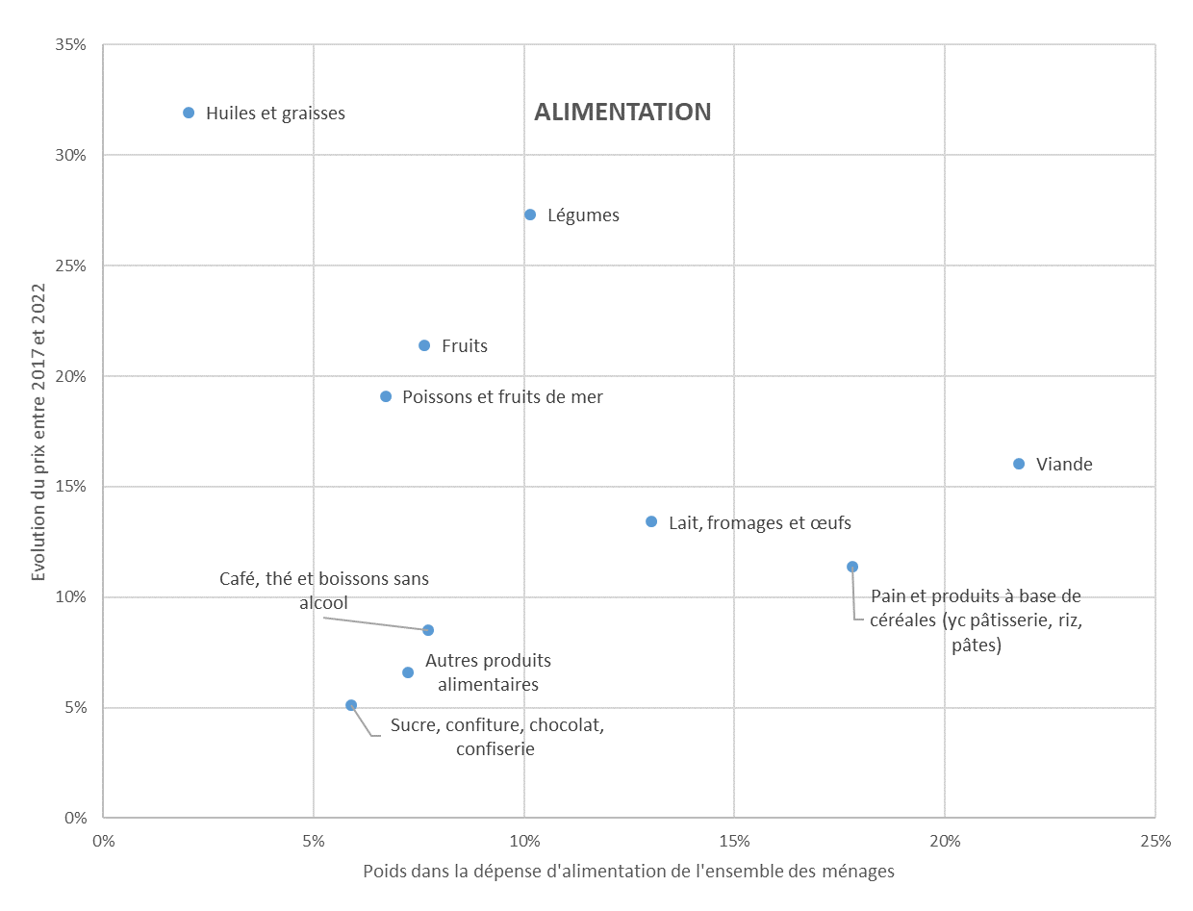
 | Poids dans la dépense d'alimentation | Inflation 2017-2022
Pain et produits à base de céréales (yc pâtisserie, riz, pâtes) | 17.8% | 11.4%
Viande | 21.8% | 16.1%
Poissons et fruits de mer | 6.7% | 19.1%
Lait, fromages et œufs | 13.0% | 13.4%
Huiles et graisses | 2.0% | 31.9%
Fruits | 7.6% | 21.4%
Légumes | 10.2% | 27.3%
Sucre, confiture, chocolat, confiserie | 5.9% | 5.1%
Café, thé et boissons sans alcool | 7.7% | 8.5%
Autres produits alimentaires | 7.2% | 6.6%

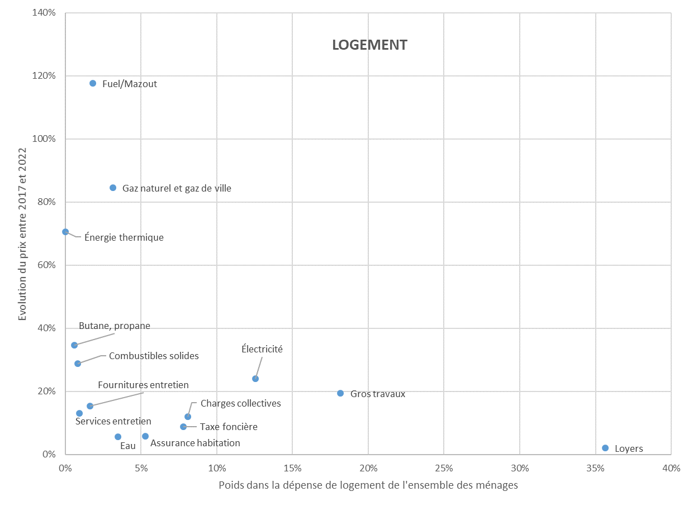

 | Poids dans la dépense de logement | inflation 2017-2022
Loyers | 35.7% | 2.0%
Fournitures entretien | 1.6% | 15.4%
Services entretien | 0.9% | 13.1%
Eau | 3.5% | 5.7%
Charges collectives | 8.1% | 12.0%
Électricité | 12.5% | 24.0%
Gaz naturel et gaz de ville | 3.1% | 84.5%
Butane, propane | 0.6% | 34.7%
Fuel/Mazout | 1.8% | 117.6%
Combustibles solides | 0.8% | 28.9%
Énergie thermique | 0.0% | 70.6%
Assurance habitation | 5.3% | 5.8%
Taxe foncière | 7.8% | 8.9%
Gros travaux | 18.2% | 19.4%

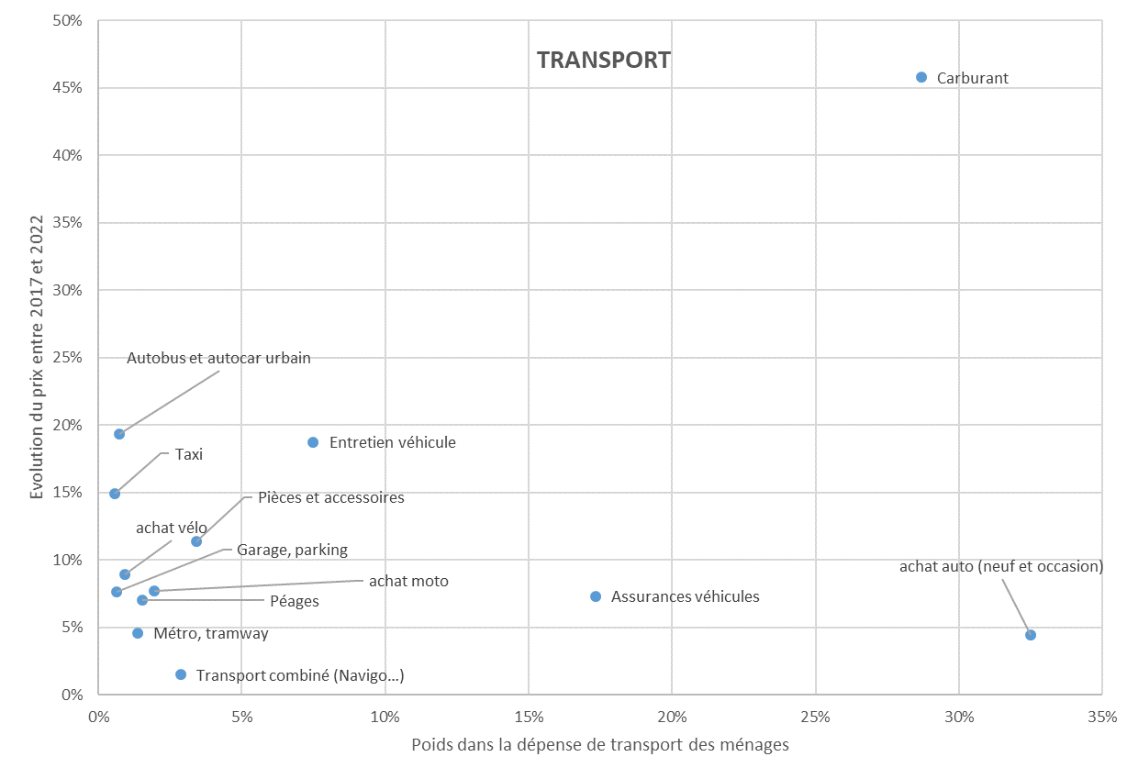
 | Poids dans la dépense de transport | Inflation 2017-2022
achat auto (neuf et occasion) | 32.5% | 4.4%
achat moto | 1.9% | 7.7%
achat vélo | 0.9% | 8.9%
Pièces et accessoires | 3.4% | 11.3%
Entretien véhicule | 7.5% | 18.7%
Carburant | 28.7% | 45.8%
Garage, parking | 0.6% | 7.6%
Transport combiné (Navigo…) | 2.9% | 1.5%
Métro, tramway | 1.4% | 4.6%
Autobus et autocar urbain | 0.7% | 19.3%
Taxi | 0.6% | 14.9%
Assurances véhicules | 17.3% | 7.3%
Péages | 1.5% | 7.0%

graphique 5
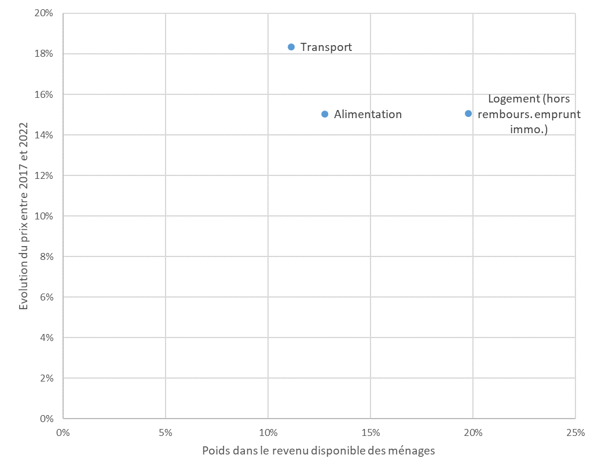
 | Poids dans revenu disponible | Inflation 2017-2022
Alimentation | 12.8% | 15.0%
Transport | 11.1% | 18.4%
Logement (hors rembours. emprunt immo.) | 19.8% | 15.0%

graphique 6
 | Contribution à l'inflation {A+T+L}
Carburant | 21.1%
Gros travaux | 10.0%
Électricité | 8.6%
Gaz naturel et gaz de ville | 7.6%
Viande | 6.4%
Fuel/Mazout | 6.1%
Légumes | 5.1%
Pains,pâtes, riz, céréales | 3.7%
Lait, fromages et œufs | 3.2%
Fruits | 3.0%
Charges collectives | 2.8%
Poissons et fruits de mer | 2.4%
achat auto (neuf et occasion) | 2.3%
Entretien véhicule | 2.2%
Loyers | 2.1%
Assurances véhicules | 2.0%
Taxe foncière | 2.0%
Café, thé et boissons sans alcool | 1.2%
Huiles et graisses | 1.2%
Autres produits alimentaires | 0.9%
Assurance habitation | 0.9%
Fournitures entretien | 0.7%
Combustibles solides | 0.7%
Pièces et accessoires | 0.6%
Butane, propane | 0.6%
Eau | 0.6%
Sucre, confiture, chocolat, confiserie | 0.6%
Services entretien | 0.3%
achat moto | 0.2%
Autobus et autocar urbain | 0.2%
Péages | 0.2%
Taxi | 0.1%
achat vélo | 0.1%
Métro, tramway | 0.1%
Garage, parking | 0.1%
Transport combiné (Navigo…) | 0.1%
Énergie thermique | 0.0%

graphique 7
 | Pain ,pâtes, riz, céréales | Viande | Lait, œuf, fromage | Fruits | Légumes | Loyers | Charges collectives logement | Electricité | Gaz | Fuel domestique | Achat automobiles | Entretien véhicules | Carburants véhicules | Assurance véhicules
1er décile | 5.0% | 5.4% | 3.5% | 1.9% | 2.8% | 31.3% | 5.1% | 6.3% | 1.2% | 0.7% | 3.9% | 1.3% | 5.6% | 3.4%
2e décile | 3.6% | 4.2% | 2.4% | 1.3% | 2.0% | 18.2% | 3.4% | 4.1% | 0.9% | 0.6% | 2.9% | 1.1% | 4.1% | 2.5%
3e décile | 3.1% | 3.6% | 2.2% | 1.1% | 1.6% | 13.1% | 2.5% | 3.5% | 0.9% | 0.5% | 3.0% | 1.0% | 3.9% | 2.4%
4e décile | 2.9% | 3.8% | 2.1% | 1.1% | 1.5% | 10.1% | 2.0% | 3.2% | 0.7% | 0.6% | 3.7% | 1.0% | 3.9% | 2.3%
5e décile | 2.7% | 3.1% | 1.9% | 0.9% | 1.3% | 8.5% | 1.5% | 2.8% | 0.7% | 0.5% | 3.1% | 0.9% | 4.0% | 2.3%
6e décile | 2.5% | 3.1% | 1.7% | 0.9% | 1.4% | 6.8% | 1.5% | 2.7% | 0.6% | 0.4% | 3.9% | 1.0% | 3.7% | 2.2%
7e décile | 2.2% | 2.7% | 1.6% | 1.0% | 1.1% | 5.2% | 1.3% | 2.5% | 0.6% | 0.4% | 4.3% | 0.8% | 3.6% | 2.1%
8e décile | 2.1% | 2.6% | 1.6% | 0.9% | 1.2% | 4.7% | 1.2% | 2.1% | 0.5% | 0.3% | 3.8% | 0.8% | 3.0% | 1.9%
9e décile | 1.8% | 2.3% | 1.4% | 0.9% | 1.2% | 3.5% | 1.2% | 2.0% | 0.5% | 0.2% | 3.2% | 0.8% | 2.9% | 1.6%
10e décile | 1.3% | 1.7% | 1.1% | 0.8% | 0.9% | 2.6% | 1.0% | 1.4% | 0.5% | 0.2% | 3.9% | 0.5% | 1.8% | 1.2%

 | Pain ,pâtes, riz, céréales | Viande | Lait, œuf, fromage | Fruits | Légumes | Loyers | Charges collectives logement | Electricité | Gaz | Fuel domestique | Achat automobiles | Entretien véhicules | Carburants véhicules | Assurance véhicules
1er décile | 6.5% | 7.0% | 4.5% | 2.4% | 3.6% | 40.5% | 6.6% | 8.2% | 1.5% | 0.9% | 5.0% | 1.6% | 7.2% | 4.4%
2e décile | 6.9% | 8.3% | 4.7% | 2.6% | 3.8% | 35.4% | 6.6% | 8.0% | 1.8% | 1.2% | 5.6% | 2.2% | 8.0% | 4.8%
3e décile | 7.3% | 8.5% | 5.1% | 2.7% | 3.9% | 30.8% | 5.8% | 8.3% | 2.2% | 1.1% | 7.0% | 2.4% | 9.3% | 5.7%
4e décile | 7.4% | 9.8% | 5.5% | 2.9% | 3.9% | 25.8% | 5.1% | 8.1% | 1.9% | 1.6% | 9.4% | 2.6% | 10.0% | 6.0%
5e décile | 7.8% | 9.1% | 5.5% | 2.7% | 3.9% | 24.7% | 4.3% | 8.3% | 2.0% | 1.3% | 9.0% | 2.8% | 11.8% | 6.8%
6e décile | 7.6% | 9.6% | 5.3% | 2.9% | 4.2% | 21.0% | 4.6% | 8.2% | 2.0% | 1.3% | 12.0% | 3.1% | 11.3% | 6.9%
7e décile | 7.6% | 9.3% | 5.5% | 3.3% | 3.9% | 17.5% | 4.6% | 8.4% | 2.1% | 1.2% | 14.5% | 2.8% | 12.2% | 7.1%
8e décile | 8.0% | 9.5% | 5.9% | 3.5% | 4.6% | 17.4% | 4.6% | 7.9% | 1.9% | 1.2% | 14.0% | 3.1% | 11.2% | 7.2%
9e décile | 7.7% | 9.7% | 5.8% | 3.9% | 5.0% | 14.8% | 5.1% | 8.4% | 2.0% | 0.9% | 13.9% | 3.2% | 12.5% | 7.0%
10e décile | 7.1% | 9.0% | 5.7% | 4.1% | 5.0% | 13.8% | 5.4% | 7.4% | 2.5% | 0.9% | 20.6% | 2.8% | 9.5% | 6.3%

graphique 8
 | Pain ,pâtes, riz, céréales | Viande | Lait, œuf, fromage | Fruits | Légumes | Loyers | Charges collectives logement | Electricité | Gaz | Fuel domestique | Achat automobiles | Entretien véhicules | Carburants véhicules | Assurance véhicules
commune-centre | 2.3% | 2.4% | 1.6% | 1.1% | 1.4% | 11.8% | 3.2% | 2.2% | 0.8% | 0.1% | 2.4% | 0.7% | 2.3% | 1.5%
inférieur à 10 km | 2.2% | 2.7% | 1.6% | 1.0% | 1.3% | 6.5% | 1.7% | 2.3% | 0.7% | 0.3% | 3.8% | 0.8% | 3.0% | 1.9%
de 10 à 20 km | 2.3% | 2.9% | 1.7% | 1.0% | 1.3% | 5.2% | 1.1% | 2.5% | 0.6% | 0.4% | 3.4% | 0.9% | 3.4% | 2.0%
de 20 à 30 km | 2.3% | 2.9% | 1.7% | 0.9% | 1.2% | 4.9% | 0.7% | 2.7% | 0.5% | 0.5% | 4.1% | 0.9% | 3.7% | 2.2%
supérieur à 30 km | 2.3% | 3.1% | 1.7% | 0.9% | 1.2% | 4.9% | 0.4% | 3.0% | 0.3% | 0.7% | 5.5% | 1.1% | 4.3% | 2.3%

 | Pain ,pâtes, riz, céréales | Viande | Lait, œuf, fromage | Fruits | Légumes | Loyers | Charges collectives logement | Electricité | Gaz | Fuel domestique | Achat automobiles | Entretien véhicules | Carburants véhicules | Assurance véhicules
commune-centre | 6.7% | 7.1% | 4.7% | 3.2% | 4.1% | 34.9% | 9.4% | 6.6% | 2.4% | 0.3% | 7.2% | 2.0% | 6.9% | 4.6%
inférieur à 10 km | 7.5% | 9.2% | 5.5% | 3.3% | 4.3% | 21.7% | 5.9% | 7.7% | 2.4% | 0.9% | 12.8% | 2.6% | 9.9% | 6.4%
de 10 à 20 km | 8.0% | 10.2% | 6.0% | 3.4% | 4.7% | 17.9% | 3.8% | 8.6% | 2.1% | 1.5% | 11.9% | 3.1% | 11.8% | 7.0%
de 20 à 30 km | 7.9% | 9.9% | 5.8% | 3.1% | 4.1% | 16.8% | 2.2% | 9.4% | 1.6% | 1.7% | 14.1% | 3.1% | 12.8% | 7.5%
supérieur à 30 km | 7.3% | 9.9% | 5.5% | 2.8% | 3.8% | 15.5% | 1.2% | 9.4% | 1.1% | 2.3% | 17.4% | 3.3% | 13.5% | 7.1%

graphique 9
En fonction du décile de niveau de vie
 | Hausse en % du coût du panier | Hausse en % du revenu 2017
1er décile | 13.5% | 13.1%
2e décile | 14.7% | 9.7%
3e décile | 15.4% | 8.6%
4e décile | 16.0% | 8.4%
5e décile | 16.3% | 7.6%
6e décile | 16.2% | 7.5%
7e décile | 16.6% | 7.2%
8e décile | 16.2% | 6.4%
9e décile | 16.7% | 6.1%
10e décile | 15.9% | 4.7%

En fonction de l'âge de la personne de référence

 | Hausse en % du coût du panier | Hausse en % du revenu 2017
inférieur à 30 ans | 11.5% | 6.1%
30-50 ans | 15.1% | 6.4%
50-65 ans | 16.6% | 7.0%
plus de 65 ans | 17.8% | 7.9%

En fonction du statut d'occupation du logement

 | Hausse en % du coût du panier | Hausse en % du revenu 2017
propriétaire sans charge d'emprunt | 19.1% | 7.8%
propriétaire avec charge d'emprunt | 17.9% | 6.4%
locataire parc privé | 10.7% | 6.0%
locataire parc social | 12.1% | 6.5%

graphique 10
En fonction de la taille de l'unité urbaine
 | Hausse en % du coût du panier | Hausse en % du revenu 2017
En fonction de la distance au centre de la zone d'emploi
commune-centre | 13.6% | 6.2%
inférieur à 10 km | 15.7% | 6.6%
de 10 à 20 km | 16.9% | 7.3%
de 20 à 30 km | 17.1% | 7.1%
supérieur à 30 km | 17.4% | 7.9%

communes hors unités urbaines (UU) | 18.7% | 8.1%
2000-10 000 habitants | 17.1% | 7.6%
10 000-50 000 habitants | 16.4% | 7.4%
50 000-200 000 habitants | 15.5% | 7.1%
Plus de 200 000 habitants hors Paris | 14.7% | 6.6%
Unité urbaine de Paris | 13.1% | 5.3%

hors AAV et hors pôles | 18.3% | 8.4%
pôle d’une AAV de moins de 200 000 hab. | 16.0% | 7.4%
couronne d'une AAV de moins de 200 000 hab. | 18.5% | 8.4%
pôle d’une AAV entre 200 000 et 700 000 hab. | 14.6% | 6.7%
couronne d’une AAV entre 200 000 et 700 000 hab. | 16.9% | 7.1%
pôle d’une AAV de plus de 700 000 hab. hors AAV de Paris | 14.0% | 6.6%
couronne d’une AAV de plus de 700 000 hab. hors AAV de Paris | 16.6% | 6.9%
pôle de l'AAV de Paris (Paris + petit couronne) | 13.1% | 5.3%
Couronne de l'AAV de Paris (Grande couronne) | 16.6% | 6.6%

En fonction du de la situation de la taille de l'aire d'attraction des villes (AAV) et de la position au sein de l'aire

graphique 11
Reste à dépenser mensuel moyen par unité de consommation, en fonction de la distance au centre de la zone d'emploi (euros par mois par unité de consommation)
 | commune-centre | inférieur à 10 km | de 10 à 20 km | de 20 à 30 km | supérieur à 30 km
reste à dépenser à dépenses {alimentation+logement+transport} observées en 2017 | 882 | 992 | 958 | 956 | 847
reste à dépenser avec dépenses {alimentation+logement+transport} revalorisées aux prix de 2022 et revenus revalorisés en fonction de l'évolution du revenu disponible brut par UC entre 2017 et 2022 | 1,047 | 1,157 | 1,108 | 1,104 | 974

Reste à dépenser mensuel moyen par unité de consommation, en fonction de la taille de l'unité urbaine
 | Rural | 2 000 à 10 000 habitants | 10 000 à 50 000 habitants | 50 000 à 200 000 habitants | > 200 000 habitants hors UU de Paris | Agglomération de Paris
reste à dépenser à dépenses {alimentation+logement+transport} observées en 2017 | 883 | 915 | 871 | 854 | 882 | 1,161
reste à dépenser à dépenses {alimentation+logement+transport} revalorisées aux prix 2022 | 1,007 | 1,056 | 1,013 | 993 | 1,040 | 1,376

